ВЕРСТАКИ_Легкие
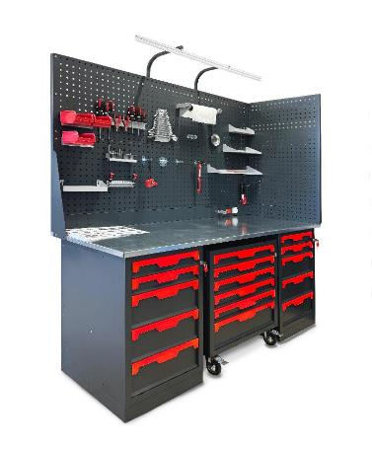
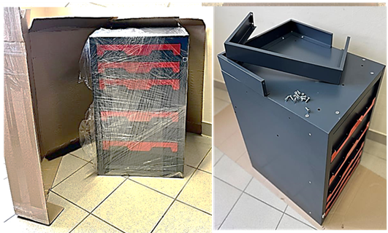
прайс-лист ОКБ "АРСЕНАЛ" _Сентябрь 2025г. Промышленная легкая серия "КОГДА СРАВНИВАЮТ- ВЫБИРАЮТ НАС" |  |  |  | www.okbarsenal.ru
Покраска порошковая, структура гладкая: основной цвет RAL 7016 матовый, темный графит, цвет ручек: R - ярко красный RAL 3024; B - небесно синий RAL 5015; S - серебристый металлик RAL 9006; !! Возможна покраска в другие цвета _Корпус Сварной
 |  |  |  | РРЦ
1 | W-10G | 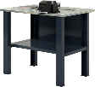 | Верстак бестумбовый 1000х686х847Нмм (нагрузка 500кг) ✓Столешница 1000х685х27мм. МДФ+Оцинк. Кожух 1,2мм ✓Полка и стенка шириной 730мм (нагрузка 60кг) ✓Две Верстачных опоры Ш-75мм Вес: 32.5 кг. Объем: 0,12 куб. м. | 11,316р.
2 | W-10G-0 | 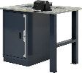 | Верстак однотумбовый 1000х686х847Нмм (нагрузка 1000кг) ✓Тумба с дверцей и 2 полками Р-р: 500х600х820Н мм (нагрузка на полку 50кг) ✓Столешница 1000х685х27мм. МДФ+Оцинк. Кожух 1,2мм ✓Верстачная опора Ш-75мм Вес: 51,5 кг. Объем: 0,35 куб. м. | 18,989р.
3 | W-10G-5 | 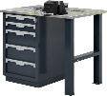 | Верстак однотумбовый 1000х686х847Нмм (нагрузка 1000кг) ✓Тумба с 5 ящиками Р-р: 500х600х820Н мм (нагрузка на ящик 40кг) Высотая ящ: 2х80; 3х170мм, полезный р-р: 570х400мм ✓Столешница 1000х685х27мм. МДФ+Оцинк. Кожух 1,2мм ✓Верстачная опора Ш-75мм Вес: 76,5 кг. Объем: 0,35 куб. м. | 30,302р.
4 | W-10G-00 |  | Верстак двухтумбовый 1000х686х847Нмм (нагрузка 1500кг) ✓Две Тумбы с дверцей и 2 полками Р-р: 500х600х820Н мм (нагрузка на полку 50кг) ✓Столешница 1000х685х27мм. МДФ+Оцинк. Кожух 1,2мм Вес: 66кг. Объем: 0,55 куб. м. | 29,355р.
5 | W-10G-05 |  | Верстак двухтумбовый 1000х686х847Нмм (нагрузка 1500кг) ✓Тумба с 5 ящиками Р-р: 500х600х820Н мм (нагрузка на ящик 40кг) Высотая ящ: 2х80; 3х170мм, полезный р-р: 570х400мм ✓Тумба с дверцей и 2 полками Р-р: 500х600х820Н мм (нагрузка на полку 50кг) ✓Столешница 1000х685х27мм. МДФ+Оцинк. Кожух 1,2мм Вес: 91кг. Объем: 0,55 куб. м. | 40,668р.
6 | W-10G-55 |  | Верстак двухтумбовый 1000х686х847Нмм (нагрузка 1500кг) ✓Две Тумбы с 5 ящиками Р-р: 500х600х820Н мм (нагрузка на ящик 40кг) Высотая ящ: 2х80; 3х170мм, полезный р-р: 570х400мм ✓Столешница 1000х685х27мм. МДФ+Оцинк. Кожух 1,2мм Вес: 116кг. Объем: 0,55 куб. м. | 51,981р.
7 | W-14G | 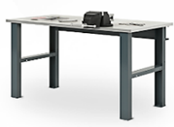 | Верстак бестумбовый 1390х686х847Нмм (нагрузка 500кг) ✓Столешница 1390х685х27мм. МДФ+Оцинк. Кожух 1,2мм ✓Силовая балка 1250х125х25 мм ✓Две Верстачных опоры Ш-75мм Вес: 37 кг. Объем: 0,16 куб. м. | 10,681р. | 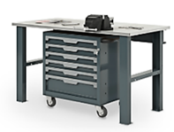
9 | W-14G-0 | 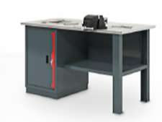 | Верстак однотумбовый 1390х686х847Нмм (нагрузка 1000кг) ✓Тумба с дверцей и 2 полками Р-р: 500х600х820Н мм (нагрузка на полку 50кг) ✓Столешница 1390х685х27мм. МДФ+Оцинк. Кожух 1,2мм ✓Полка и стенка шириной 730мм (нагрузка 60кг) ✓Верстачная опора Ш-75мм Вес: 58 кг. Объем: 0,5 куб. м. | 22,871р. | 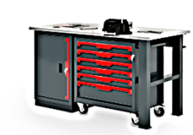
11 | W-14G-5 | 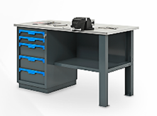 | Верстак однотумбовый 1390х686х847Нмм (нагрузка 1000кг) ✓Тумба с 5 ящиками Р-р: 500х600х820Н мм (нагрузка на ящик 40кг) Высотая ящ: 2х80; 3х170мм, полезный р-р: 570х400мм ✓Столешница 1390х685х27мм. МДФ+Оцинк. Кожух 1,2мм ✓Полка и стенка шириной 730мм (нагрузка 60кг) ✓Верстачная опора Ш-75мм Вес: 83,5 кг. Объем: 0,5 куб. м. | 34,183р.
12 | W-14G-05 | 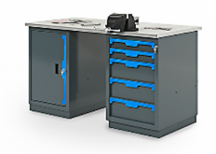 | Верстак двухтумбовый 1390х686х847Нмм (нагрузка 1500кг) ✓Тумба с 5 ящиками Р-р: 500х600х820Н мм (нагрузка на ящик 40кг) Высотая ящ: 2х80; 3х170мм, полезный р-р: 570х400мм ✓Тумба с дверцей и 2 полками Р-р: 500х600х820Н мм (нагрузка на полку 50кг) ✓Столешница 1390х685х27мм. МДФ+Оцинк. Кожух 1,2мм Вес: 98 кг. Объем: 0,6 куб. м. | 41,856р.
13 | W-18G-00 | 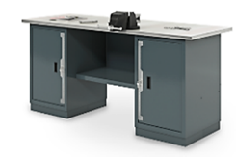 | Верстак двухтумбовый 1800х686х847Нмм (нагрузка 1500кг) ✓Две Тумбы с дверцей и 2 полками Р-р: 500х600х820Н мм (нагрузка на полку 50кг) ✓Столешница 1390х685х27мм. МДФ+Оцинк. Кожух 1,2мм ✓Полка и стенка шириной 730мм (нагрузка 60кг) Вес: 85 кг. Объем: 0,7 куб. м. | 36,018р. | 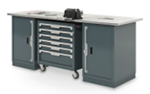
15 | W-18G-05 | 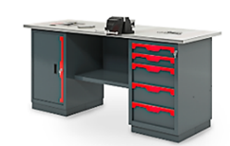 | Верстак двухтумбовый 1800х686х847Нмм (нагрузка 1500кг) ✓Тумба с 5 ящиками Р-р: 500х600х820Н мм (нагрузка на ящик 40кг) Высотая ящ: 2х80; 3х170мм, полезный р-р: 570х400мм ✓Тумба с дверцей и 2 полками Р-р: 500х600х820Н мм (нагрузка на полку 50кг) ✓Столешница 1800х685х27мм. МДФ+Оцинк. Кожух 1,2мм ✓Полка и стенка шириной 730мм (нагрузка 60кг) Вес: 107,5 кг. Объем: 0,7 куб. м. | 47,331р. | 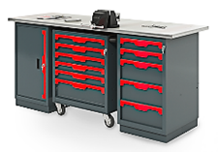
17 | W-18G-55 | 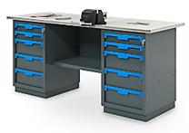 | Верстак двухтумбовый 1800х686х847Нмм (нагрузка 1500кг) ✓Две Тумбы с 5 ящиками Р-р: 500х600х820Н мм (нагрузка на ящик 40кг) Высотая ящ: 2х80; 3х170мм, полезный р-р: 570х400мм ✓Столешница 1800х685х27мм. МДФ+Оцинк. Кожух 1,2мм ✓Полка и стенка шириной 730мм (нагрузка 60кг) Вес: 130 кг. Объем: 0,7 куб. м. | 58,643р. | 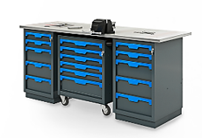
19 | Р1-14 |  | Экран одинарный 1390х500х30мм. с кронштейнами (квадратная перфорация 10х10мм) Вес: 9 кг. Объем: 0,05 куб. м | 3,853р.
20 | Р1-18 |  | Экран одинарный 1800х500х30мм. с кронштейнами (квадратная перфорация 10х10мм) Вес: 12 кг. Объем: 0,08 куб. м | 4,735р.
21 | Р2-14 | 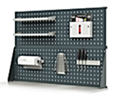 | Экран двойной 1390х1000х30мм. с кронштейнами (квадратная перфорация 10х10мм) Вес: 20 кг. Объем: 0,05 куб. м | 7,824р.
22 | Р2-18 |  | Экран двойной 1800х1000х30мм. с кронштейнами (квадратная перфорация 10х10мм) Вес: 26 кг. Объем: 0,08 куб. м | 9,590р.
23 | Р2-14.Е.L | 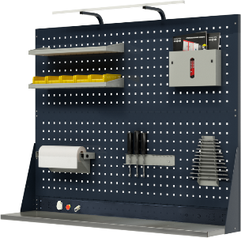 | Экран двойной 1390х1000х30мм. (квадратная перфорация 10х10мм) c электромонтажной панелью и кронштейнами освещения Вес: 25 кг. Объем: 0,05 куб. м | 10,106р.
24 | Р2-18.Е.L |  | Экран двойной 1800х1000х30мм. (квадратная перфорация 10х10мм) c электромонтажной панелью и кронштейнами освещения Вес: 31 кг. Объем: 0,05 куб. м | 12,203р.
25 | А-1 |  | Кронштейны освещения - универсальные | 1,212р.
26 | Е-10 |  | Электромонтажная панель 1000х100х30мм. для самостоятельного размещения эл оборудования | 857р.
27 | Е-14 |  | Электромонтажная панель 1390х100х30мм. для самостоятельного размещения эл оборудования | 1,070р.
28 | Е-18 |  | Электромонтажная панель 1800х100х30мм. для самостоятельного размещения эл оборудования | 1,401р.
29 | Е-20 |  | Электромонтажная панель 2000х100х30мм. для самостоятельного размещения эл оборудования | 1,560р.
Примеры сборок готовых решений
1 |  | 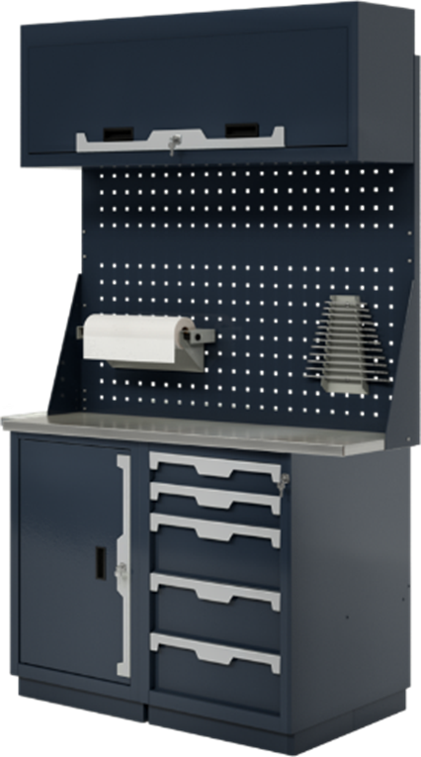 | Верстак двухтумбовый 1000х686х1850-2000Нмм (нагрузка 2000кг) ✓Тумба с 5 ящиками Р-р: 500х600х820Н мм (нагрузка на ящик 40кг) Высотая ящ: 2х80; 3х170мм, полезный р-р: 570х400мм ✓Тумба с дверцей и 2 полками Р-р: 500х600х820Н мм (нагрузка на полку 50кг) ✓Столешница 1000х685х27мм. МДФ+Оцинк. Кожух 1,2мм ✓Экран двойной 1000х1000х30мм. с кронштейнами ✓Антресоль 1000х250х400Нмм Вес: 118 кг. Объем: 0,47 куб. м. | 55,477р.
2 |  | 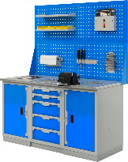 | Верстак трехтумбовый 1500х686х847Нмм (нагрузка 2000кг) ✓Тумба с 5 ящиками Р-р: 500х600х820Н мм (нагрузка на ящик 40кг) Высотая ящ: 2х80; 3х170мм, полезный р-р: 570х400мм ✓Две Тумбы с дверцей и 2 полками Р-р: 500х600х820Н мм (нагрузка на полку 50кг) ✓Столешница 1500х685х27мм. МДФ+Оцинк. Кожух 1,2мм ✓Экран двойной 1500х1000х30мм. с кронштейнами Вес: 145 кг. Объем: 0,75 куб. м. | 64,374р.
3 |  | 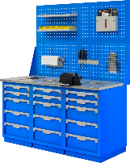 | Верстак трехтумбовый 1500х686х847Нмм (нагрузка 2000кг) ✓Три Тумбы с 5 ящиками Р-р: 500х600х820Н мм (нагрузка на ящик 40кг) Высотая ящ: 2х80; 3х170мм, полезный р-р: 570х400мм ✓Столешница 1500х685х27мм. МДФ+Оцинк. Кожух 1,2мм ✓Экран двойной 1500х1000х30мм. с кронштейнами Вес: 195 кг. Объем: 0,75 куб. м. | 87,000р.
4 |  | 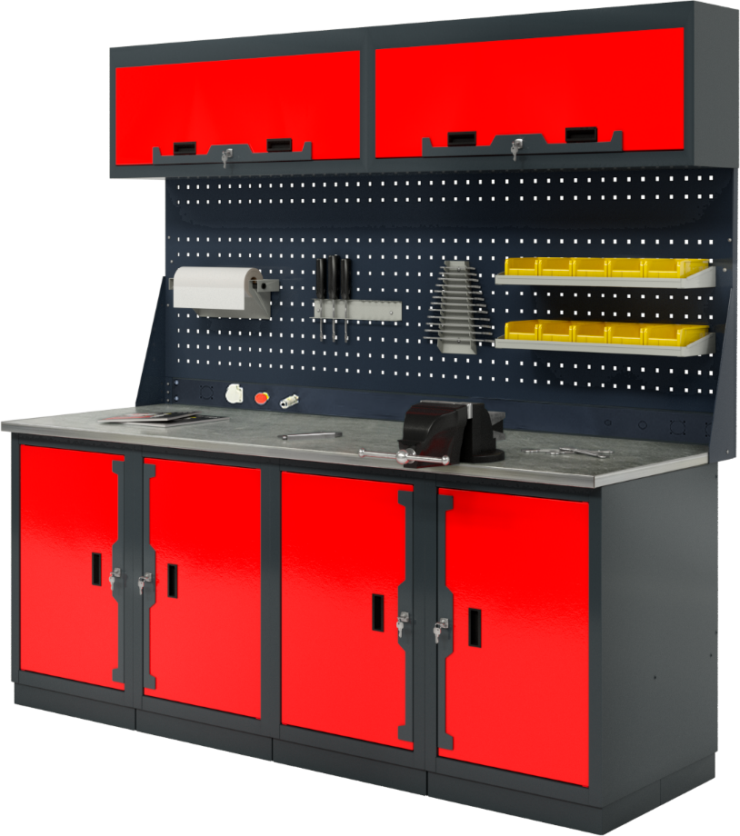 | Верстак четырехтумбовый 2000х686х1950-2100Нмм (нагрузка 3000кг) ✓Четыре Тумбы с дверцей и 2 полками Р-р: 500х600х820Н мм (нагрузка на полку 50кг) ✓Столешница 2000х685х27мм. МДФ+Оцинк. Кожух 1,2мм ✓Экран двойной 2000х1000х30мм. с кронштейнами ✓Электромонтажная панель 2000х100х30мм. ✓Две Антресоли 1000х250х400Нмм Вес: 190 кг. Объем: 1,6 куб. м. | 88,154р.
5 |  | 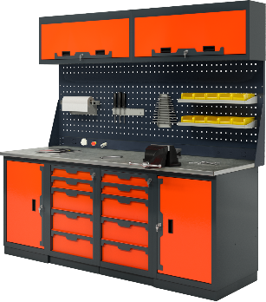 | Верстак четырехтумбовый 2000х686х1950-2100Нмм (нагрузка 3000кг) ✓Две Тумбы с дверцей и 2 полками Р-р: 500х600х820Н мм (нагрузка на полку 50кг) ✓Две Тумбы с 5 ящиками Р-р: 500х600х820Н мм (нагрузка на ящик 40кг) Высотая ящ: 2х80; 3х170мм, полезный р-р: 570х400мм ✓Столешница 2000х685х27мм. МДФ+Оцинк. Кожух 1,2мм ✓Экран двойной 2000х1000х30мм. с кронштейнами ✓Электромонтажная панель 2000х100х30мм. ✓Две Антресоли 1000х250х400Нмм Вес: 240 кг. Объем: 1,6 куб. м. | 110,780р.
6 |  | 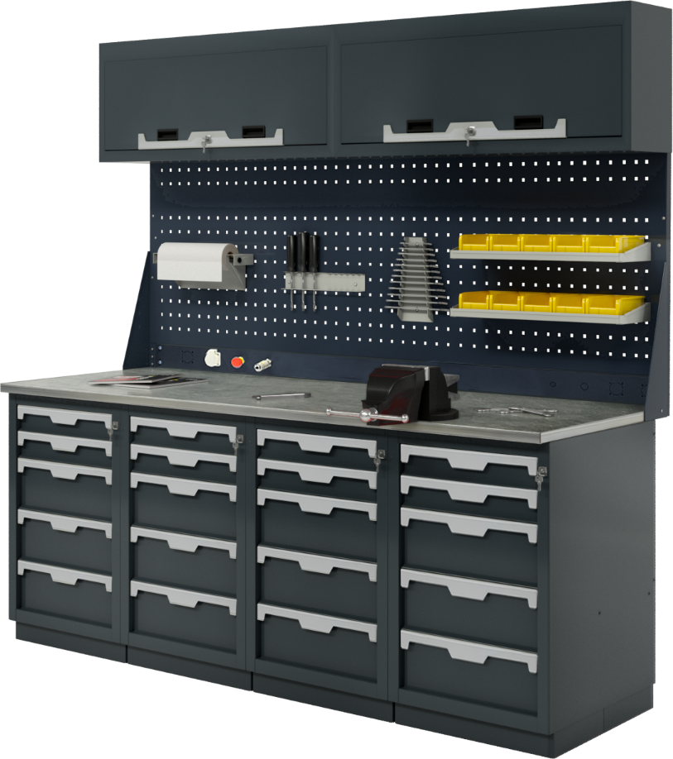 | Верстак четырехтумбовый 2000х686х1950-2100Нмм (нагрузка 3000кг) ✓Четыре Тумбы с 5 ящиками Р-р: 500х600х820Нмм (нагрузка на ящ. 40кг) Высотая ящ: 2х80; 3х170мм, полезный р-р: 570х400мм ✓Столешница 2000х685х27мм. МДФ+Оцинк. Кожух 1,2мм ✓Экран двойной 2000х1000х30мм. с кронштейнами ✓Электромонтажная панель 2000х100х30мм. ✓Две Антресоли 1000х250х400Нмм Вес: 290 кг. Объем: 1,6 куб. м. | 133,406р.
Навесные опции: Крючки; Держатели; Полки
28 | К-1 | 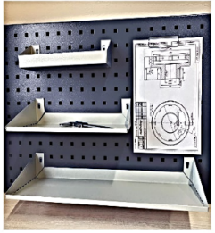 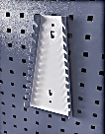 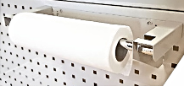 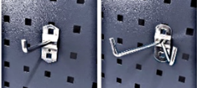 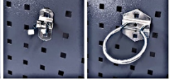 | Крючок одинарный L-80мм | 255р.
29 | К-2 |  | Крючок двойной L-80мм | 315р.
30 | К-3 |  | Крючок круглый D-60мм | 315р.
31 | К-7 |  | Крючок с пружинной фиксацией | 390р.
32 | D-3 |  | Полка навесная для баллончиков и метизов Размер (ШхГхВ): 270х70х30-70h мм | 526р.
33 | D-2 |  | Полка навесная малая Размер (ШхГхВ): 320х150х10-70h мм. | 606р.
34 | D-1 |  | Полка навесная большая Размер (ШхГхВ): 560х135х10-70h мм. | 789р.
35 | D-6 |  | Держатель с прижимом для чертежей | 694р.
36 | D-5 |  | Держатель инструмента универсальный Размер (ШхГхВ): 360х40х40h мм. | 539р.
37 | D-7 |  | Держатель гаечных ключей Размер (ШхГхВ): 60/120х35х250h мм. | 526р.
38 | D-8 |  | Держатель для сверел Размер (ШхГхВ): 190х45х50h мм. | 434р.
39 | D-10 |  | Держатель полотенца Размер (ШхГхВ): 530х180х70h мм. | 1,053р.
40 | D-12 |  | Держатель для пластиковых ящиков L-190мм | 289р.
КОМПЛЕКТУЮЩИЕ ВЕРСТАКОВ
1 | W-410 |  | Тумба верстачная с дверцей 500х600х820Н мм Вес: 23 кг. V-0,25 куб. м. | 12,108р.
2 | W-405 |  | Тумба верстачная с 5 ящиками 500х600х820Нмм Вес: 48 кг. V-0,25 куб. м. | 23,421р.
3 | W-500 |  | Полка и стенка шириной 730мм Вес: 4,5 кг. V-0,01 куб. м. | 2,693р.
4 | W-503 |  | Верстачная опора 820мм Вес: 4 кг. V-0,07 куб. м. | 1,742р.
5 | W-501 |  | Балка силовая для верстака 1250х125х25 мм Вес: 2 кг. V-0,01 куб. м. | 870р.
6 | W-310G |  | Столешница МДФ оцинк. 1000х685х27мм. Вес: 20 кг. V-0,03 куб. м. | 5,139р.
7 | W-314G |  | Столешница МДФ оцинк. 1390х685х27мм. Вес: 27 кг. V-0,05 куб. м. | 6,327р.
8 | W-315G |  | Столешница МДФ оцинк. 1500х685х27мм. Вес: 29 кг. V-0,05 куб. м. | 7,939р.
9 | W-318G |  | Столешница МДФ оцинк. 1800х685х27мм. Вес: 35 кг. V-0,07 куб. м. | 9,108р.
10 | W-320G |  | Столешница МДФ оцинк. 2000х685х27мм. Вес: 39 кг. V-0,07 куб. м. | 10,277р.
10 | Р-07 |  | Перфоэкран боковой 686х1100х30мм. | 3,045р.
11 | Р-10 |  | Перфоэкран 1000х500х30мм. Вес: 5 кг. V-0,03 куб. м. | 2,537р.
12 | Р-14 |  | Перфоэкран 1390х500х30мм. Вес: 7 кг. V-0,04 куб. м. | 3,045р.
13 | Р-15 |  | Перфоэкран 1500х500х30мм. Вес: 8 кг. V-0,05 куб. м. | 3,531р.
14 | Р-18 |  | Перфоэкран 1800х500х30мм. Вес: 9 кг. V-0,06 куб. м. | 3,927р.
15 | Р-20 |  | Перфоэкран 2000х500х30мм. Вес: 10 кг. V-0,07 куб. м. | 5,075р.
16 | М-10 |  | Антресоль 1000х250х400Нмм | 8,000р.
17 | А-3 |  | Кронштейны - косынки для крепления 1-го экрана | 808р.
18 | А-6 |  | Две стойки для крепления 2-го экрана и электромонтажной панели | 927р.

